CUADRATURA 31.12.2023
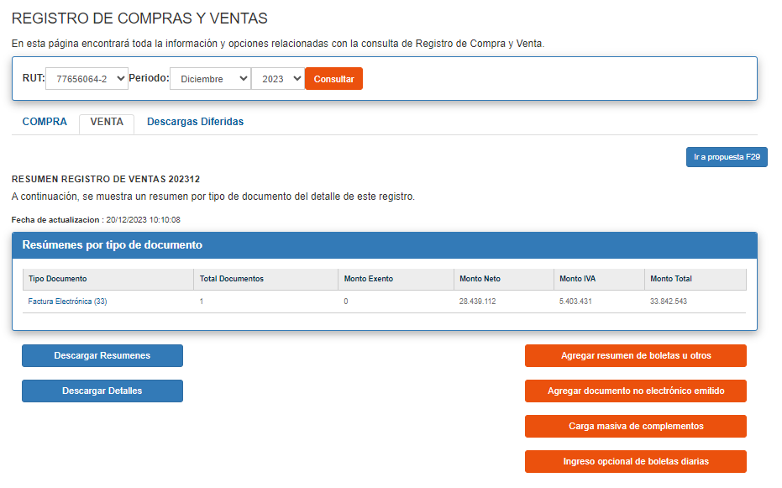
Planilla Unificada
Tipo Factura Recibida |  | Cant.Reg | Exento | Neto | I.V.A. | Otros Imp. | I.V.A. No Rec | Total | Total Ventas
33 | Factura de Venta Electrónica | 1 | 0 | $28,439,112 | $5,403,431 |  |  | $33,842,543
 |  |  |  |  |  |  |  |  | $33,842,543
 |  | 1 | $- | $28,439,112 | $5,403,431 | $- | $-
 |  |  |  |  |  |  |  | $33,842,543 | $-

MAGNUS
Tipo Factura Recibida |  | Cant.Reg | Exento | Neto | I.V.A. | Otros Imp. | I.V.A. No Rec | Total | Total Ventas
33 | Factura de Venta Electrónica | 1 | 0 | $28,439,112 | $5,403,431 |  |  | $33,842,543
 |  |  |  |  |  |  |  |  | $33,842,543
 |  | 1 | $- | $28,439,112 | $5,403,431 | $- | $-
 |  |  |  |  |  |  |  | $33,842,543 | $-

